상품제안서
25년 소프트베루 시스템 다이어리 25절 | 상품코드: F29413

 |  |  |  |  |  |  | 02-412-0044 | www.easy1.co.kr
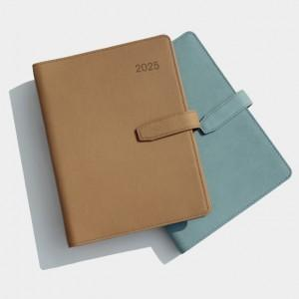 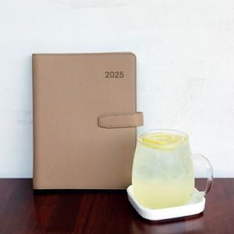 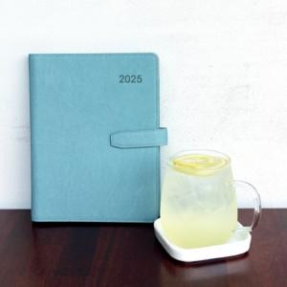

【상세/제작정보】 | 박인쇄가능 별도문의 삽지추가가능 별도문의 내주구성 변경가능 - 별도추가금발생

【인쇄/포장옵션】 | / 포장불가능

【공급단가】 | 수량 | 50~ | 100~ | 500~ | 1,000~ | 2,000~
*VAT별도 | 단가 | 10,250원 | 10,080원 | 9,840원 | 9,590원 | 9,430원

【상품 URL】 | https://dev.easy1.co.kr:443/src/goods_detail.php?gdno=29413

